상품제안서
스페셜1 리갈패드 A4 | 상품코드: S45909

 |  |  |  |  |  |  | 02-713-8555 | www.synergygift.co.kr
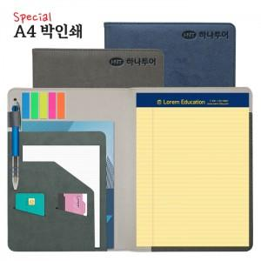

【상세/제작정보】 | <p><span style="font-size: 14pt;">※ 인쇄옵션은 커버인쇄 기준입니다. (노트인쇄 희망시 별도문의 금,은박 가능)</span></p>

【인쇄/포장옵션】 | 불박, 금박, 은박 / OPP(비닐)

【공급단가】 | 수량 | 100~ | 300~ | 500~ | 1,000~ | 5,000~
*VAT별도 | 기본형 | 10,100원 | 9,600원 | 9,600원 | 9,200원 | 8,900원

【상품 URL】 | https://www.synergygift.co.kr:443/src/goods_detail.php?gdno=45909

